Tech. specifikace - standardy
Kancelářský nábytek a nábytek do výukových místností pro LF MU - podzim 2025
Estetiské nároky na prvek jsou vyjádřeny přiloženým vyobrazením. Dodavatel je oprávněn nabídnout rovnocenné řešení.
Použité vzorové vyobrazení dokumentuje slovně vymezené technické podmínky a umožňuje uchazečům utvořit si představu o estetických vlastnostech předmětu veřejné zakázky, které nelze popsat slovy.

Typizované položky

část č. 1 VZ Gynekologicko-porodnická klinika
Název položky - jednotlivých požadavků | Ilustrační vizualizace | Specifikace položky | Model | Výrobce
Kancelářský stůl I | 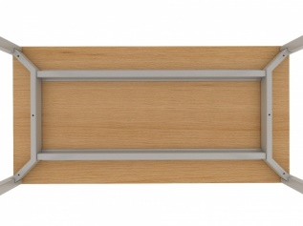 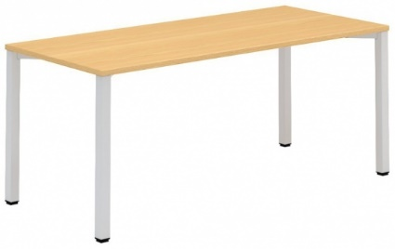 | Stůl kancelářský - šířka 1400 mm - hloubka 700 mm - výška 740 mm - rámové podnoží je tvořeno čtveřicí nohou, dvojicí rámů a dvojicí podélníků - nohy čtvercového průřezu 50 x 50 mm nebo kruhového jsou v horní čás􀆟 spojeny šroubovým spojem k nosníku a spolu tvoří jeden celek - bočnice - obě sestavy nohou (bočnice) jsou spojeny hliníkovým profilem, sloužícím též jako výztuha desky - Nohy jsou vybaveny rek􀆟fikací 15 mm pro vyrovnání nerovnos􀆡 podlahy - povrchová úprava kovových čás􀆡 podnoží epoxypolyesterovou přáškovou barvou, zaručující vysokou odolnost pro􀆟 všem druhům poškození, obvyklým v kancelářském provozu - pracovní deska z LTD min. 18 mm, kvalitní, vysoce odolná ABS hrana barva desky: musí být možný výběr z těchto barev: světle šedá a buk, případně podobné odstíny - konkrétní barevné provedení bude vybráno ze vzorníku dodavatele/ výrobce
Kancelářský stůl II |  | Stůl kancelářský - šířka 1200 mm - hloubka 600 mm - výška 750 mm -rámové podnoží je tvořeno čtveřicí nohou, dvojicí rámů a dvojicí podélníků - nohy čtvercového průřezu 50 x 50 mm nebo kruhového jsou v horní čás􀆟 spojeny šroubovým spojem k nosníku a spolu tvoří jeden celek - bočnice - obě sestavy nohou (bočnice) jsou spojeny hliníkovým profilem, sloužícím též jako výztuha desky - Nohy jsou vybaveny rek􀆟fikací 15 mm pro vyrovnání nerovnos􀆡 podlahy - povrchová úprava kovových čás􀆡 podnoží epoxypolyesterovou přáškovou barvou, zaručující vysokou odolnost pro􀆟 všem druhům poškození, obvyklým v kancelářském provozu - pracovní deska z LTD min. 18 mm, kvalitní, vysoce odolná ABS hrana barva desky: musí být možný výběr z těchto barev: buk, případně podobné odstíny - konkrétní barevné provedení bude vybráno ze vzorníku dodavatele/ výrobce
Kontejner | 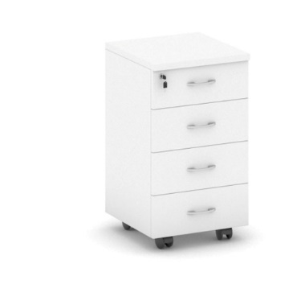 | šířka 450, hloubka 600, výška 700 na kolečkách Konstrukce z LTD ti. 18 mm. hrany ABS o.s a 2 mm. Čtyři zásuvky na kovových kuličkových plnovýsuvech s plynulým dotahem. Madla v úpravě matný hliník Barva kontejneru buk - přesný barevný odstín bude upřesněn na základě dodaného vzorníku (katalogu) dodavatele/ výrobce.

část č. 2 VZ Konferenční židle
Název položky - jednotlivých požadavků | Ilustrační vizualizace | Specifikace položky | Model | Výrobce
Konferenční židle | 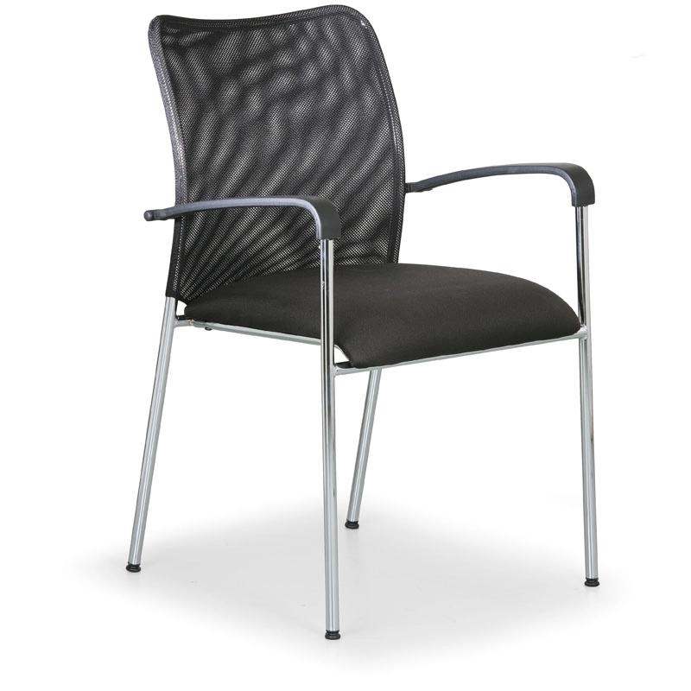 | Konferenční židle do knihovny – možnost skládat na sebe – nosnost aspoň 120 kg Materiál a barva konstrukce – kovová Sedák – látkový černý Opěrák - síťovaný, černý stohovatelné - min. 4 ks Opěrky – područky – plastové

